消耗产出
 | 经验道具 | 50 | 200 | 1000 | 5000 | 一个月升5个英雄所需道具
 |  |  |  |  |  | 思路：免费满足升6个英雄 |  |  | 6
等级 |  |  |  |  |  | 一个月一次性产出和日常产出满足6个英雄升级需求
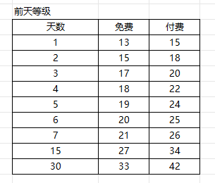
1 | 20 | 0 | 0 | 0 | 0 | 绿色为每日保底产出，用于培养多个英雄
2 | 40 | 0 | 0 | 0 | 0
3 | 70 | 1 | 0 | 0 | 0 | 天数 | 免费 | 付费 | 50 | 200 | 1000 | 5000
4 | 110 | 2 | 0 | 0 | 0 | 1 | 13 | 15 | 786 | / | / | /
5 | 170 | 3 | 0 | 0 | 0 | 2 | 15 | 18 | 150 | 120 | / | /
6 | 250 | 5 | 1 | 0 | 0 | 3 | 17 | 20 | 150 | 168 | / | /
7 | 350 | 7 | 1 | 0 | 0 | 4 | 18 | 22 | 150 | 100 | 18 | /
8 | 480 | 9 | 2 | 0 | 0 | 5 | 19 | 24 | 150 | 100 | 24 | /
9 | 630 | 12 | 3 | 0 | 0 | 6 | 20 | 25 | 150 | 100 | 24 | /
10 | 810 | 16 | 4 | 0 | 0 | 7 | 21 | 26 | 150 | 100 | 30 | /
11 | 1020 | 20 | 5 | 1 | 0 | 15 | 27 | 34 | / | 100 | 50 | 42
12 | 1270 | 25 | 6 | 1 | 0 | 30 | 33 | 42 | / | / | 50 | 25
13 | 1550 | 31 | 7 | 1 | 0
14 | 1870 | 37 | 9 | 1 | 0
15 | 2230 | 44 | 11 | 2 | 0
16 | 2640 | 52 | 13 | 2 | 0
17 | 3100 | 62 | 15 | 3 | 0
18 | 3600 | 72 | 18 | 3 | 0
19 | 4200 | 84 | 21 | 4 | 0
20 | 4800 | 96 | 24 | 4 | 0
21 | 5500 | 110 | 27 | 5 | 1
22 | 6200 | 124 | 31 | 6 | 1
23 | 7000 | 140 | 35 | 7 | 1
24 | 7800 | 156 | 39 | 7 | 1
25 | 8700 | 174 | 43 | 8 | 1
26 | 9700 | 194 | 48 | 9 | 1
27 | 10800 | 216 | 54 | 10 | 2
28 | 11900 | 238 | 59 | 11 | 2
29 | 13100 | 262 | 65 | 13 | 2
30 | 14400 | 288 | 72 | 14 | 2
31 | 15800 | 316 | 79 | 15 | 3
32 | 17200 | 344 | 86 | 17 | 3
33 | 18700 | 374 | 93 | 18 | 3
34 | 20300 | 406 | 101 | 20 | 4
35 | 22000 | 440 | 110 | 22 | 4
36 | 23800 | 476 | 119 | 23 | 4
37 | 25700 | 514 | 128 | 25 | 5
38 | 27700 | 554 | 138 | 27 | 5
39 | 29800 | 596 | 149 | 29 | 5
40 | 32000 | 640 | 160 | 32 | 6
41 | 34300 | 686 | 171 | 34 | 6
42 | 36700 | 734 | 183 | 36 | 7
43 | 39200 | 784 | 196 | 39 | 7
44 | 41800 | 836 | 209 | 41 | 8
45 | 44500 | 890 | 222 | 44 | 8
46 | 47300 | 946 | 236 | 47 | 9
47 | 50300 | 1006 | 251 | 50 | 10
48 | 53400 | 1068 | 267 | 53 | 10
49 | 56600 | 1132 | 283 | 56 | 11
50 | 59900 | 1198 | 299 | 59 | 11
51 | 63400 | 1268 | 317 | 63 | 12
52 | 67000 | 1340 | 335 | 67 | 13
53 | 70700 | 1414 | 353 | 70 | 14
54 | 74600 | 1492 | 373 | 74 | 14
55 | 78600 | 1572 | 393 | 78 | 15
56 | 82700 | 1654 | 413 | 82 | 16
57 | 87000 | 1740 | 435 | 87 | 17
58 | 91400 | 1828 | 457 | 91 | 18
59 | 96000 | 1920 | 480 | 96 | 19
60 | 100700 | 2014 | 503 | 100 | 20
61 | 105600 | 2112 | 528 | 105 | 21
62 | 110600 | 2212 | 553 | 110 | 22
63 | 115800 | 2316 | 579 | 115 | 23
64 | 121100 | 2422 | 605 | 121 | 24
65 | 126600 | 2532 | 633 | 126 | 25
66 | 132300 | 2646 | 661 | 132 | 26
67 | 138100 | 2762 | 690 | 138 | 27
68 | 144100 | 2882 | 720 | 144 | 28
69 | 150000 | 3000 | 750 | 150 | 30
70 | 156000 | 3120 | 780 | 156 | 31
71 | 163000 | 3260 | 815 | 163 | 32
72 | 170000 | 3400 | 850 | 170 | 34
73 | 177000 | 3540 | 885 | 177 | 35
74 | 184000 | 3680 | 920 | 184 | 36
75 | 191000 | 3820 | 955 | 191 | 38
76 | 198000 | 3960 | 990 | 198 | 39
77 | 206000 | 4120 | 1030 | 206 | 41
78 | 214000 | 4280 | 1070 | 214 | 42
79 | 222000 | 4440 | 1110 | 222 | 44
80 | 230000 | 4600 | 1150 | 230 | 46
81 | 238000 | 4760 | 1190 | 238 | 47
82 | 247000 | 4940 | 1235 | 247 | 49
83 | 256000 | 5120 | 1280 | 256 | 51
84 | 265000 | 5300 | 1325 | 265 | 53
85 | 274000 | 5480 | 1370 | 274 | 54
86 | 283000 | 5660 | 1415 | 283 | 56
87 | 293000 | 5860 | 1465 | 293 | 58
88 | 303000 | 6060 | 1515 | 303 | 60
89 | 313000 | 6260 | 1565 | 313 | 62
90 | 323000 | 6460 | 1615 | 323 | 64
91 | 334000 | 6680 | 1670 | 334 | 66
92 | 345000 | 6900 | 1725 | 345 | 69
93 | 356000 | 7120 | 1780 | 356 | 71
94 | 367000 | 7340 | 1835 | 367 | 73
95 | 379000 | 7580 | 1895 | 379 | 75
96 | 391000 | 7820 | 1955 | 391 | 78
97 | 403000 | 8060 | 2015 | 403 | 80
98 | 415000 | 8300 | 2075 | 415 | 83
99 | 427000 | 8540 | 2135 | 427 | 85
100 | 440000 | 8800 | 2200 | 440 | 88
 |  | 230806 | 57686 | 11511 | 2267

Sheet3
每级升级所需时长(秒) = LV * LV * LV * A + LV * LV * B + LV * C + D
杀死同等级怪物可获得的经验 = LV * E + F
每级所需经验 = 每级升级所需时长 / 杀死同等级怪物所需时长 * 杀死同等级怪物可获得的经验。

这里的A值一般都不要超过2，否则在后期所需经验会非常巨大，但可以为0，比如A为0，
那么升级公式就会变成三次方，如果不为0，这条公式其实就是四次方公式，而D，通常都是30的倍数，
也就是以30秒为基数，因为回合制游戏中，有一个30秒的准备时间，这个时间，
其实还需要算上进入战斗和退出战斗的时间，以30秒的倍数来计算会比较准确，当然，用其他数值也没有问题。

“杀死同等级怪物可获得的经验”，是指一对一情况下的经验，如果一对多，那么还需要乘上怪物数量，而所谓的怪物数量，其实就是
每级升级所需时长 / 杀死同等级怪物所需时长
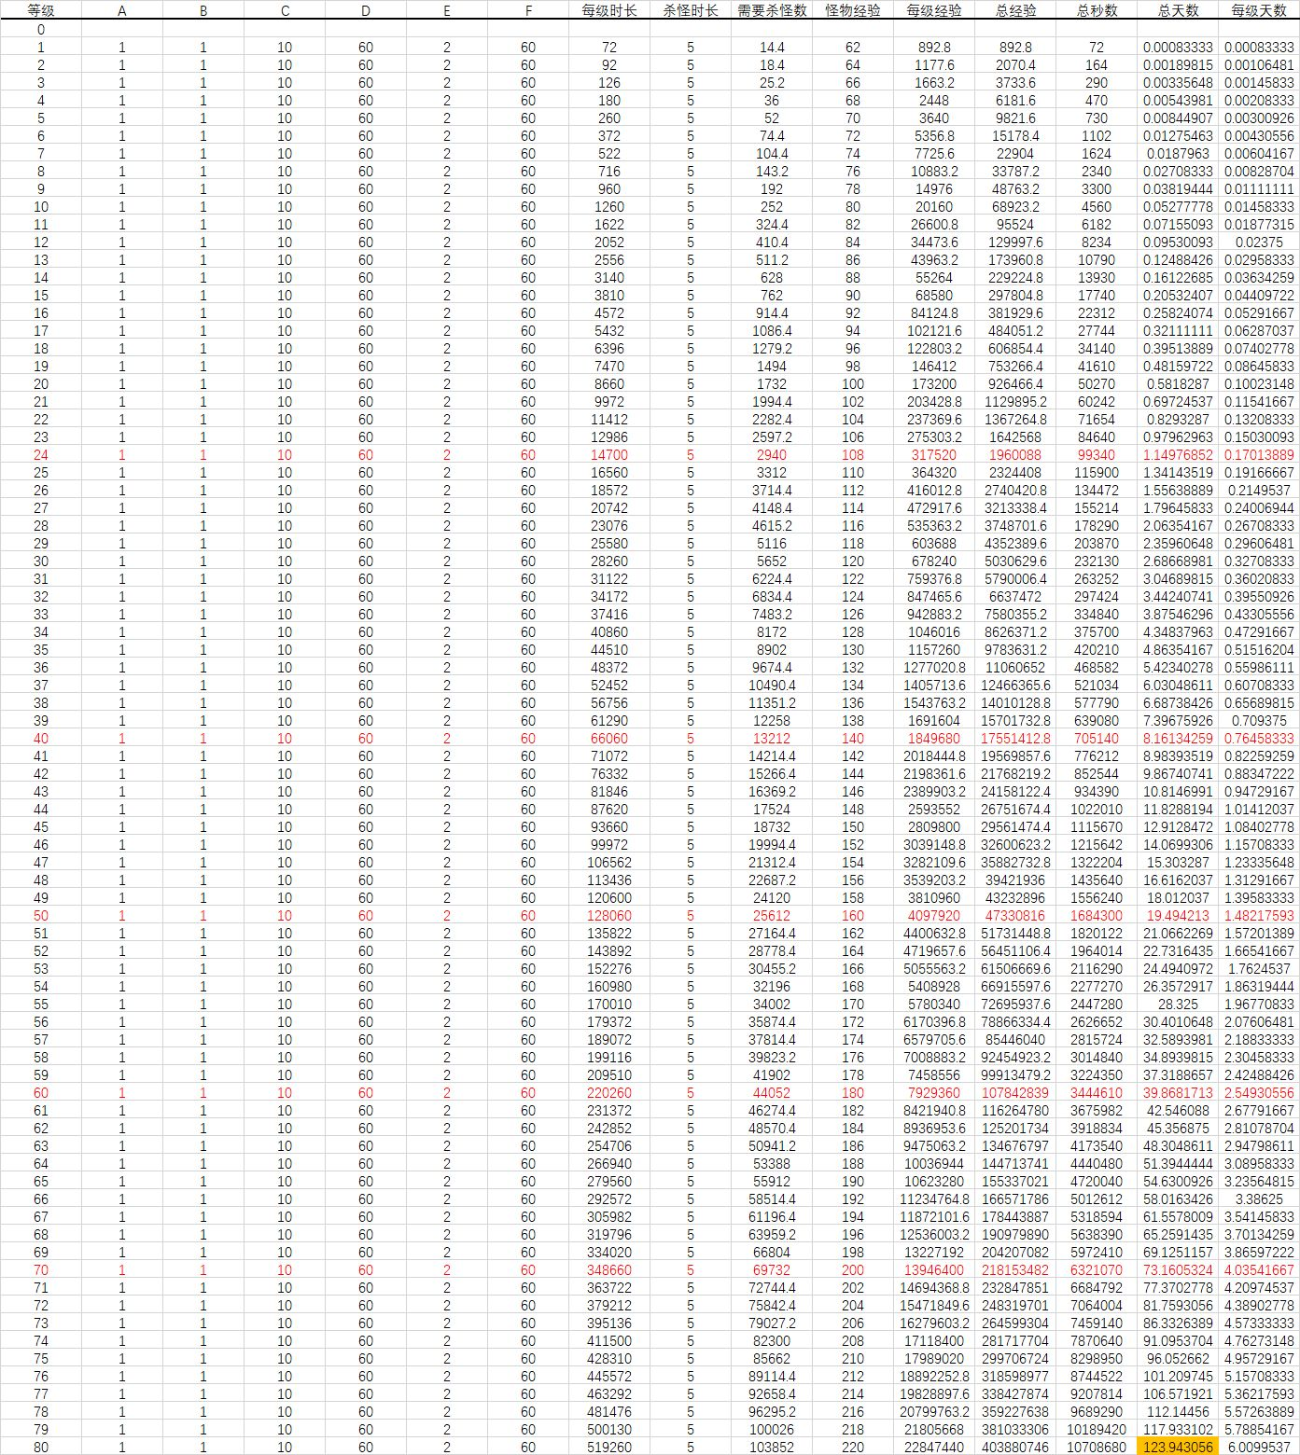
 | lv | 升级所需时间 | 分钟
 | 1 | 72 | 1.2
 | 2 | 92 | 1.5
 | 3 | 126 | 2.1
 | 4 | 180 | 3
 | 5 | 260 | 4.3
 | 6 | 372 | 6.2
 | 7 | 522 | 8.7
 | 8 | 716 | 11.9
 | 9 | 960 | 16
 | 10 | 1260 | 21
 | 11 | 1622 | 27
 | 12 | 2052 | 34.2
 | 13 | 2556 | 42.6
 | 14 | 3140 | 52.3
 | 15 | 3810 | 63.5
 | 16 | 4572 | 76.2
 | 17 | 5432 | 90.5
 | 18 | 6396 | 106.6
 | 19 | 7470 | 124.5
 | 20 | 8660 | 144.3
 | 21 | 9972 | 166.2
 | 22 | 11412 | 190.2
 | 23 | 12986 | 216.4
 | 24 | 14700 | 245
 | 25 | 16560 | 276
 | 26 | 18572 | 309.5
 | 27 | 20742 | 345.7
 | 28 | 23076 | 384.6
 | 29 | 25580 | 426.3
 | 30 | 28260 | 471
 | 31 | 31122 | 518.7
 | 32 | 34172 | 569.5
 | 33 | 37416 | 623.6
 | 34 | 40860 | 681
 | 35 | 44510 | 741.8
 | 36 | 48372 | 806.2
 | 37 | 52452 | 874.2
 | 38 | 56756 | 945.9
 | 39 | 61290 | 1021.5
 | 40 | 66060 | 1101
 | 41 | 71072 | 1184.5
 | 42 | 76332 | 1272.2
 | 43 | 81846 | 1364.1
 | 44 | 87620 | 1460.3
 | 45 | 93660 | 1561
 | 46 | 99972 | 1666.2
 | 47 | 106562 | 1776
 | 48 | 113436 | 1890.6
 | 49 | 120600 | 2010
 | 50 | 128060 | 2134.3
 | 51 | 135822 | 2263.7
 | 52 | 143892 | 2398.2
 | 53 | 152276 | 2537.9
 | 54 | 160980 | 2683
 | 55 | 170010 | 2833.5
 | 56 | 179372 | 2989.5
 | 57 | 189072 | 3151.2
 | 58 | 199116 | 3318.6
 | 59 | 209510 | 3491.8
 | 60 | 220260 | 3671

